Use_Case
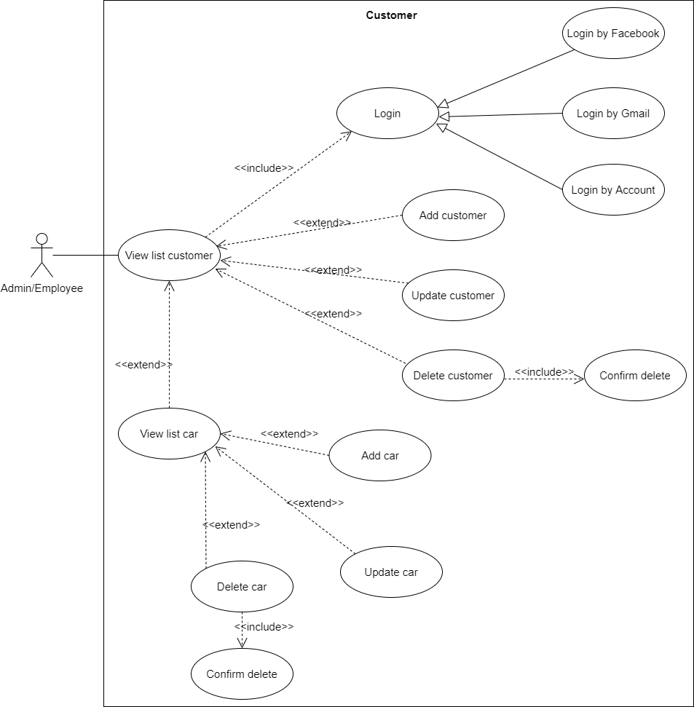
7.6.1.1 Quản lý sản phẩm – Danh sách và lọc
7.6.1.2 Quản lý sản phẩm – Duyệt sản phẩm

Class_Diagram
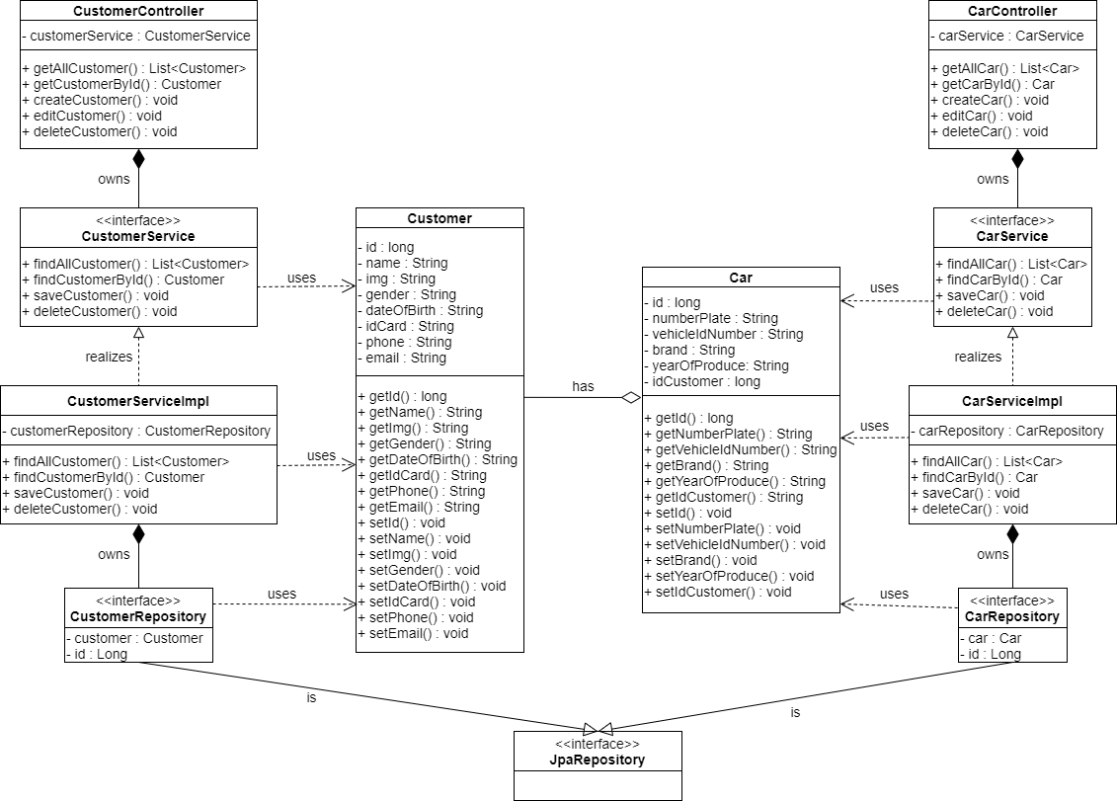
6.3.1.4 Màn hình sửa thông tin khách hàng
6.3.1.2 Màn hình xóa khách hàng

Sequence_Diagram
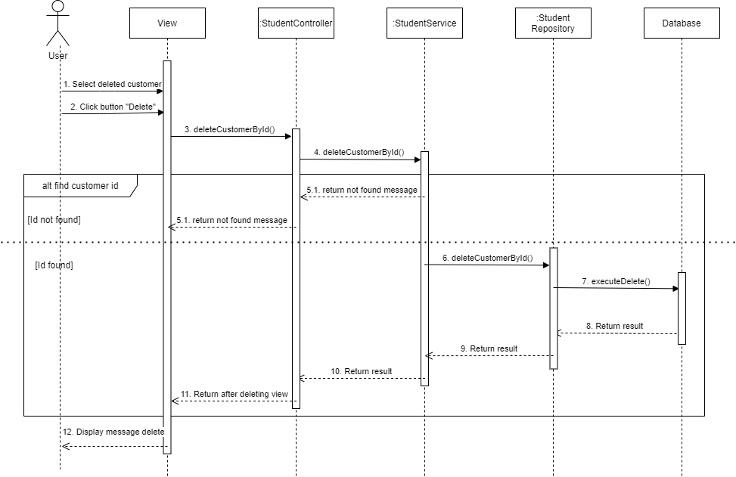
6.3.1.4 Màn hình sửa thông tin khách hàng

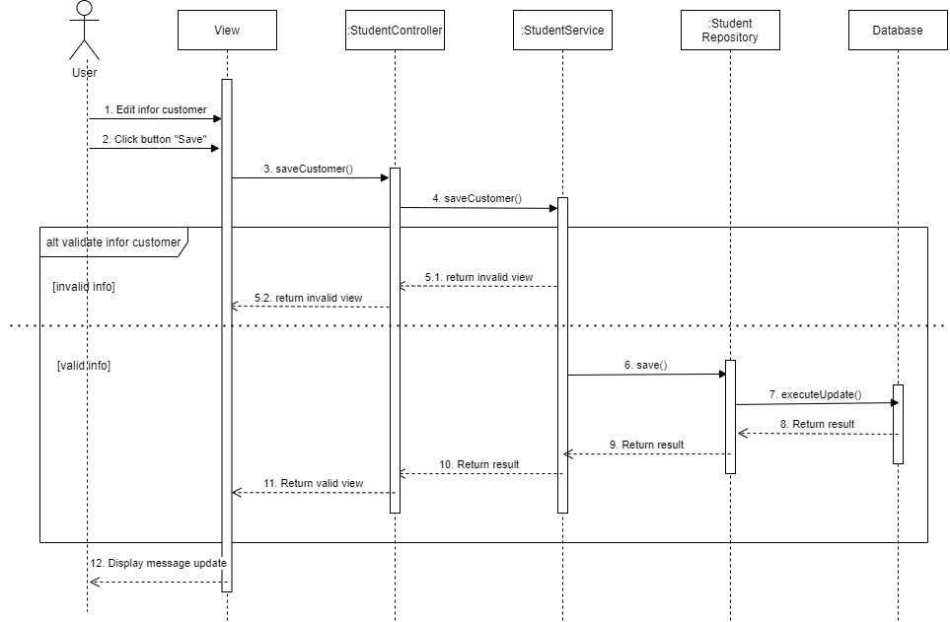

6.3.1.2 Màn hình xóa khách hàng

